SEMANA 11
SEMANA 11

P1 | Inicial |  | Insertar 35 |  | Insertar 55

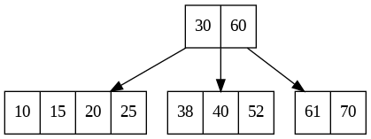
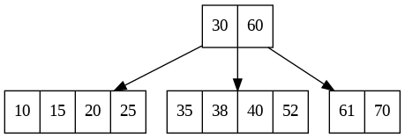
a)

 |  | Insertar 45 |  | Insertar 17 |  | Insertar 21

SEMANA 12
SEMANA 12

P1 | Esta parte esta buena pero la deje ya que la uso para corregir la p1.b

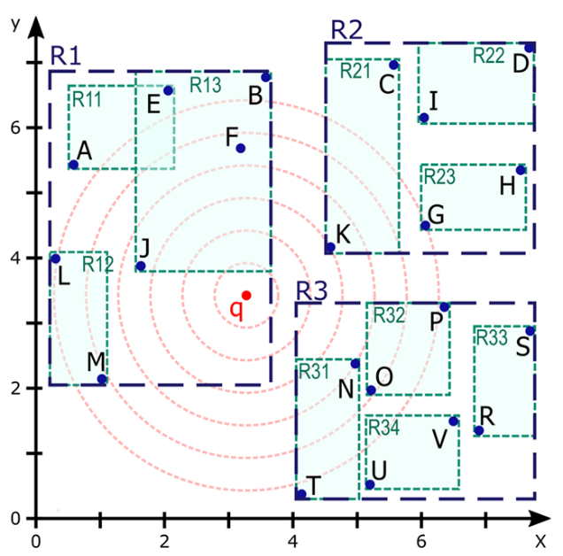
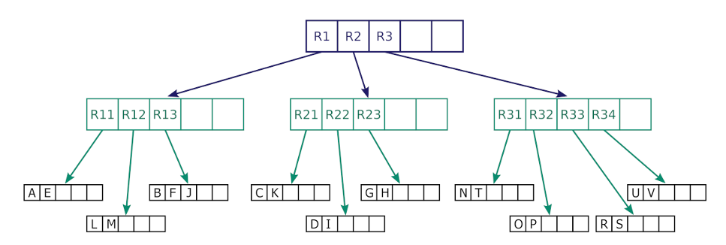

 |  |  |  |  |  |  | Ocupación mínima m=2 y ocupación máxima M=5
 |  | * Cuando una región se visita, esta sale del APL
a)
Iteración | APL | Se visita | Se agrega | Vectores | Candidatos | N° MINDIST | Primero se determina el orden de búsqueda en las regiones en el Active Page List (mip-heap) mediante una prioridad basada en el MINDIST (distancia euclidiana)
A | R1, R3, R2 | R1 | R11, R12, R13 | - | - | 4 | R1 es la región más cercana, luego esta R3 y finalmente R2 como la más lejana.
B | R13, R3, R2, R12, R11 | R13 |  | B, F, J | B,F -> J, F | 6 | Luego se visita R1 y por tanto se agregarán R11, R12 y R13. Se calcula el MINDIST de estas 3 regiones
C | R3, R2, R12, R11 | R3 | R31, R32, R33, R34 | - | J, F | 1 | Se vuelve a ordenar el ALP según MINDIST para las regiones R3, R2, R11, R12 y R13
D | R31, R2, R32, R12, R11, R34, R33 | R31 |  | N, T | J, N | 2 | Se visita la región 13, en donde se encuentran los vectores B, F y J. Mediante 3 comparaciones de MINDIST, se obtiene que el vector J es el más cercano
E | R2, R32, R12, R11, R34, R33 | R2 | R21, R22, R23 | - | J, N | 3 | Se pasa a la siguiente región R3. Como el MINDIST de R3 es menor a MINDIST de q a J, no la descartamos y procedemos a visitarla
F | R21, R32, R12, R11, R34, R23,R33, R22 | R21 |  | C, K | J, K | 2 | Se agregan las zonas 31,32,33 y 34 ordenadas respecto a su MINDIST
G | R32, R12, R11, R34, R23, R33, R22 | Se descartan |  |  |  |  | Se visita la zona R31 con vectores N y T, se aplica MINDIST a ambos vectores. N es menor a F y se actualizan los 2 más cercanos. T es mayor y no es candidato
 |  |  |  |  |  |  | Se visita la zona R2, se calcula el MINDIST de las zonas R21, R22 y R23 para ordenarlas en el ALP
 |  |  |  |  |  |  | Se visita la zona R21 y se calculan las MINDIST de los vectores C y K. C está a una mayor distancia que los candidatos. K está más cerca que N, así que lo reemplaza.
 |  |  |  |  |  |  | Las zonas R32, R12, R11, R34, R23, R33, R22 están fuera del rango de MINDIST de los vectores J y K, así que quedan descartadas.

b) | [MD] MINDIST(Ri) = Distancia minima a un rectangulo i desde el punto q
 | [DE] Distancia euclidiana (Vi) = Distancia entre el punto q y un vector i
 | ITERACIÓN | MD por iteración |  |  |  | Distancia euclidiana por iteración |  | MD acum | DE acum
 | A | MD(R1) + MR(R2) + MR(R3) + MD(R11) + MD(R12) + MD(R13) |  |  |  |  |  | 6 | 0
 | B |  |  |  |  | DE(J)+DE(F)+DE(B) |  | 6 | 3
 | C | MD(R31)+MD(R32)+MD(R33)+MD(R34) |  |  |  |  |  | 10 | 3
 | D |  |  |  |  | DE(T)+DE(N) |  | 10 | 5
 | E | MD(R21)+MD(R22)+MD(R23) |  |  |  |  |  | 13 | 5
 | F |  |  |  |  | DE(C)+DE(K) |  | 13 | 7
 | G | Las distancias están calculadas, solo se compara y descartan |  |  |  | - |  | 13 | 7

 | En total para una búsqueda 2-nn se realizaron 13 calculos de MINDIST y 7 calculos de distancias euclidianas.
 | Para el algoritmo linear scan se calculan las distancias euclidianas para cada punto: 0 MINDIST y 21 distancias euclidianas

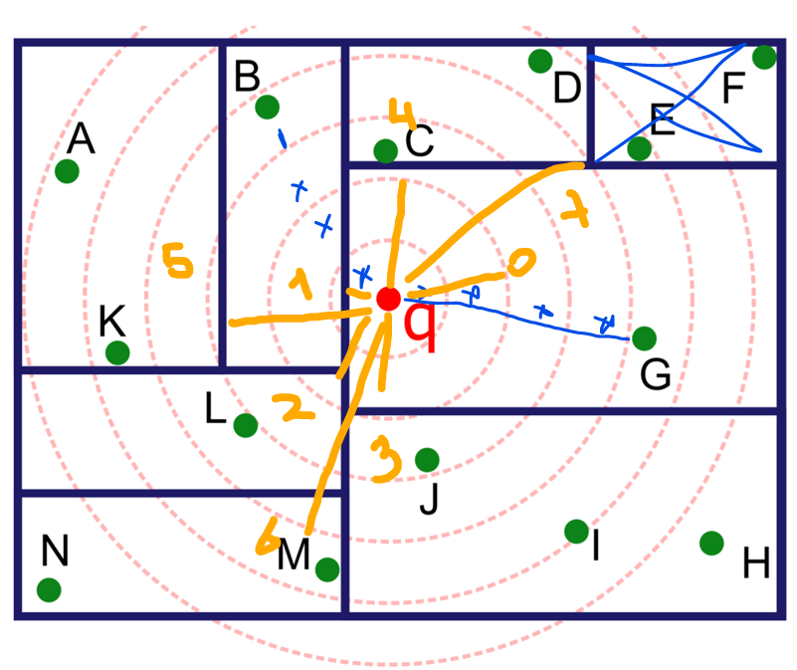
P2 |  |  |  |  |  |  |  | El orden para recorrer zonas esta dado por el ALP, determinado por la MINDIST entre q y cada zona
 | Se busca al vecino más cercano partiendo en la hoja que contiene a q (sirve para determinar MINDIST con distancia euclidiana)
 | En base al radio obtenido para el vector encontrado, se puede ir recorriendo el resto de zonas, en donde,
 | para aquellas más lejanas a la MINDIST obtenida, se descartarán.

 | ALP | R0, R1, R2, R3, R4, R5, R6, R7 |  |  | # Las regiones son los números en amarillo

 | Parametro de aproximacion c | Vector
 | c = 1 | G | [R0] Se visita la región en donde esta q puesta MINDIST = 0, el vector más cercano es G
 | c = 2 | B | [R1] La 2da región más cercana es donde se encuentra el vector B (más cercano que G)
 | c = 3 | L | [R2] En la 3ra región más cercana, el vector L está más cercano que B
 | c = 4 | J | [R3] En la 4ta región más cercana el vector J está más cercano que L
 | c = 5 | J | [R3] En la 4ta región más cercana el vector I está más lejos que J. Se mantiene J. y se descarta la zona
 | c = 6 | C | [R4] La 4ta región esta dentro de MINDIST(J), y MINDIST(C) < MINDIST(J).

